信用交易
融资融券市场交易数据统计(2024-12-11)

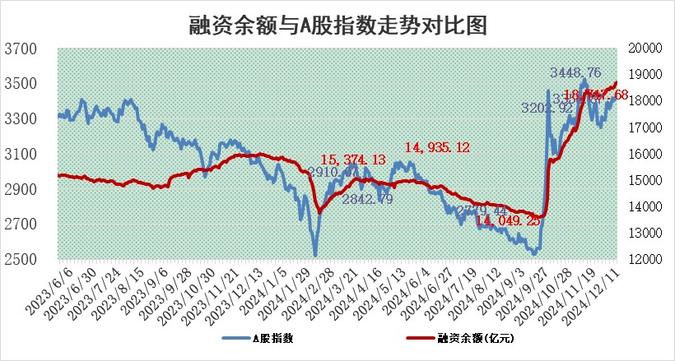
标的证券 | 融资融券余额（亿元） | 融资余额（亿元） | 融券余额（亿元） | 融资买入额（亿元） | 融资融券规模变化（亿元） | 融资余额增幅(‰) | 融券余额增幅(%)
统计数据 | 18,863.19 | 18,717.68 | 104.69 | 1,647.30 | 52.49 | 2.87 | -1.34

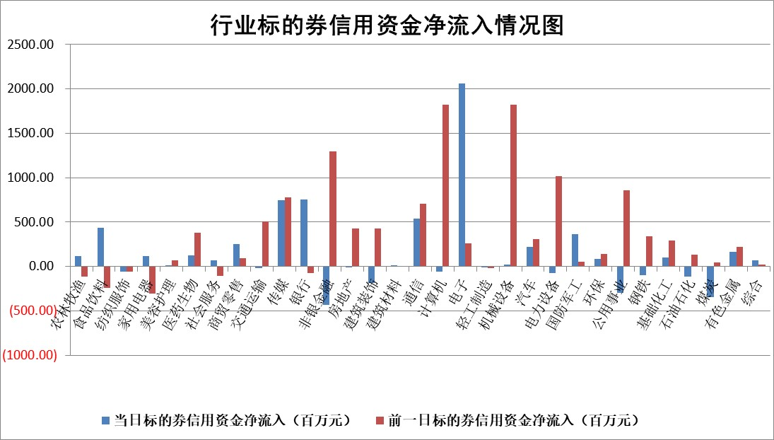

标的基金代码 | 标的基金简称 | 融资余额/市值(%) | 融资余额增幅(%) | 融资买入额/成交金额(%) | （融资余额净增额-融券余额净增额）/市值(‱) | 融券余额降幅(%) | ABS[（融资余额净增额-融券余额净增额）/市值净增额-1](%)
159902 | 华夏中小板ETF | 0.00 | 0.00 | 0.00 | 0.00 | 0.00 | 100.00
159915 | 易方达创业板ETF | 3.63 | 0.04 | 564406.39 | 0.22 | 8.63 | 101.54
159919 | 嘉实沪深300ETF | 0.72 | 4.61 | 6.08 | 3.20 | 2.31 | 85.12
159920 | 华夏恒生ETF | 31.06 | 0.04 | 14.16 | 1.30 | 0.00 | 100.74
159922 | 嘉实中证500ETF | 0.91 | 13.98 | 35.52 | 11.12 | 0.11 | 96.75
159925 | 南方沪深300ETF | 0.59 | 1.67 | 0.09 | 0.97 | 0.25 | 105.40
159928 | 消费ETF | 3.25 | -3.07 | 14.93 | -10.32 | -3.18 | 104.77
159934 | 易方达黄金ETF | 61.67 | -0.08 | 18.42 | -5.19 | 0.00 | 109.91
159939 | 全指信息技术ETF | 1.04 | 1.48 | 2.08 | 5.40 | 80.71 | 88.26
159940 | 全指金融地产ETF | 0.65 | 66.09 | 0.46 | 25.73 | 0.00 | 102.75
159995 | 半导体芯片ETF | 2.90 | 1.19 | 459.35 | 3.50 | 1.13 | 107.51
159997 | 天弘中证电子ETF | 2.14 | -0.76 | 4.74 | -1.65 | -0.09 | 103.31
159998 | 天弘中证计算机主题ETF | 0.74 | -12.62 | 0.13 | -10.57 | 0.21 | 6.67
510050 | 华夏上证50ETF | 3.07 | 0.88 | 204.91 | 2.77 | 5.07 | 55.34
510180 | 华安上证180ETF | 0.53 | 0.02 | 1.70 | 0.27 | 22.05 | 100.89
510880 | 华泰柏瑞红利ETF | 0.67 | -6.00 | 4.87 | -4.63 | -66.13 | 105.79
510900 | 易方达恒生H股ETF | 37.36 | 0.08 | 4.52 | 3.02 | 0.00 | 103.17
511010 | 5年期国债ETF | 3.94 | -7.61 | 0.20 | -32.43 | 0.00 | 5157.93
511380 | 可转债及可交换债券ETF | 1.34 | -0.64 | 21.92 | -0.86 | 0.00 | 100.30
512000 | 全指证券ETF | 6.91 | 0.17 | 26.16 | 1.82 | 4.10 | 22.49
512010 | 沪深300医药卫生ETF | 7.34 | 0.37 | 54.07 | 2.73 | 0.26 | 136.31
512070 | 沪深300非银ETF | 3.12 | 3.17 | 603.11 | 9.63 | 1.54 | 105.19
512400 | 南方中证申万有色金属ETF | 2.65 | -1.27 | 0.95 | -3.45 | -0.23 | 103.29
512580 | 广发中证环保产业ETF | 0.85 | 3.15 | 0.19 | 2.59 | 0.00 | 151.87
512660 | 国泰中证军工ETF | 3.20 | -2.60 | 17.25 | -8.44 | 1.43 | 117.77
512800 | 华宝中证银行ETF | 7.81 | 0.45 | 2.69 | 6.08 | 10.75 | 106.51
512980 | 广发中证传媒ETF | 2.16 | 1.83 | 583.79 | 4.34 | 3.06 | 101.89
515030 | 华夏中证新能源汽车ETF | 2.64 | 5.65 | 12.29 | 15.46 | 6.91 | 109.26
515050 | 华夏中证5G通信主题ETF | 1.32 | 3.34 | 10.15 | 3.47 | -20.96 | 97.02
515070 | 华夏中证人工智能ETF | 3.03 | 0.03 | 13.96 | 0.08 | 0.00 | 99.93
标的股票比较指标 |  | 融资余额/流通A股市值(%) | 融资余额增幅(%) | 融资买入额/成交金额(%) | （融资余额净增额-融券余额净增额）/流通A股市值(‱) | 融券余额降幅(%) | ABS[（融资余额净增额-融券余额净增额）/流通A股市值净增额-1](%)
前十名标的个股 |  | 东旭光电 | 乐鑫科技 | 华达科技 | 亚康股份 | 东方精工 | 神思电子
 |  | 威创股份 | 翱捷科技 | 工大高科 | 盛景微 | 众辰科技 | 元道通信
 |  | 海印股份 | 新乳业 | 呈和科技 | 神思电子 | 三孚新科 | 日联科技
 |  | 广汇汽车 | 工大科雅 | 亿田智能 | 东田微 | 恒星科技 | 和顺科技
 |  | 首航高科 | 亚康股份 | 三维通信 | 凯尔达 | 苏州高新 | 福事特
 |  | 超华科技 | 神思电子 | 安旭生物 | 榕基软件 | 宏力达 | 南王科技
 |  | 联络互动 | 工大高科 | 冠农股份 | 梅雁吉祥 | 三祥新材 | 东利机械
 |  | 爱康科技 | 浙海德曼 | 三达膜 | 思科瑞 | 读客文化 | 新天地
 |  | 长江健康 | 东鹏饮料 | 福达合金 | 中科蓝讯 | 中光防雷 | 恩威医药
 |  | 富通信息 | 文峰股份 | 金鹰重工 | 利亚德 | 美利信 | 美格智能
后十名标的个股 |  | 世纪华通 | 巨轮智能 | 国风新材 | 巨轮智能 | 煌上煌 | 安达智能
 |  | 观典防务 | 鸿路钢构 | 友阿股份 | 五洲新春 | 星湖科技 | 东睦股份
 |  | 卓朗科技 | 宁波精达 | 高凌信息 | 喜悦智行 | 华北制药 | 建工修复
 |  | 凯撒文化 | 五洲新春 | 世纪华通 | 光华科技 | 上海雅仕 | 富淼科技
 |  | 惠程科技 | 山东矿机 | 观典防务 | 山东矿机 | 爱建集团 | 西典新能
 |  | 盛屯矿业 | 森马服饰 | 卓朗科技 | 国光电器 | 雷柏科技 | 万孚生物
 |  | 江苏舜天 | 汇隆新材 | 凯撒文化 | 康为世纪 | 伟星股份 | 善水科技
 |  | 广电网络 | 熊猫乳品 | 惠程科技 | 宁波精达 | 长飞光纤 | 蓝箭电子
 |  | 东旭蓝天 | 康为世纪 | 盛屯矿业 | 赢时胜 | 双塔食品 | 热景生物
 |  | 易事特 | 福莱特 | 江苏舜天 | 三利谱 | 迈克生物 | 海看股份
说明：1.以上普通交易数据和信用交易数据皆以交易日收盘后数据为基准；2.上述标的证券总数据只计算标的证券市场总数据，不包括从标的证券中调出去标的证券数据，所以与交易所公布的总值略有不同； 3.上述行业采用申万一级行业分类；4.以上标的基金和标的个股中比较的6个指标值中：前5个（从左至右）为正向指标，值越大排名越靠前；第6个为逆向指标，值越小，排名越靠前；5.第6个指标中ABS[]表示求绝对值，其主要用于考量信用资金相对净流入对股价相对净变化的贡献程度；6.数据来源：wind，交易所。

 |  |  |  | 证券代码 | 新增融资余额 | 融资买入额 | 融资买入增幅前10
 |  | 1 | 西部建设 | 002302 | 80643953 | 177472374 | 41%
 |  | 2 | 天键股份 | 301383 | 27855096 | 56831811 | 39%
 |  | 3 | 井松智能 | 688251 | 7040854 | 13763946 | 27%
 |  | 4 | 国电电力 | 600795 | 116116226 | 151740647 | 23%
 |  | 5 | 华立科技 | 301011 | 9342856 | 31199107 | 23%
 |  | 6 | 捷邦科技 | 301326 | 9066090 | 22350547 | 22%
 |  | 7 | 海利尔 | 603639 | 19864834 | 35520613 | 20%
 |  | 8 | 华研精机 | 301138 | 7597460 | 13339451 | 16%
 |  | 9 | 鹏辉能源 | 300438 | 83773067 | 304558811 | 16%
 |  | 10 | 建科股份 | 301115 | 7106455 | 29879412 | 15%

